作成履歴
レイアウトNo |  | 1
項目定義(基本)
No | 項目名 | リスト | 階層 | 要素名 | データ型 | 必須 | バイト数 | 文字数 | ｿｰﾄ 順 | 昇降順 | 最大 繰り返し数 | 具体例 | 備考

1 | 履歴ID |  | 1 | LogID | UUID (ULID) | ○ |  |  |  |  |  | "550e8400-e29b-41d4-a716-446655440000" | アルゴリズムはULID. D-Polarisで付与する処理単位のID ※Backlog資料（現状調査-ピーク時のDBデータ量、キューのピーク時の件数調査.xlsx）より最大400万件の履歴がある ただし、現行ポラリスは配信宛先ごとに全体の処理が成功したか失敗したかのみ出力 | 1日ではなく、最大件数
2 | 親ID |  | 1 | ParentID |  |  |  |  |  |  |  | "550e8400-e29b-41d4-a716-446655440000"
3 | リクエストID |  | 1 | RequestID | character varying |  |  | 32 |  |  |  | "REQ9AE5A2F5D4E89B709202010060012" | F-Polarisで付与する配信指示ID
4 | リクエストシステムID |  | 1 | RequestSystemID | character varying |  |  | 32 |  |  |  | "SYS9AE5A2F5D4E89B709202010060012" | F-Polarisで付与する |  | 具体的なシステムIDについては
5 | リクエスト日時 |  | 1 | RequestStartDateTime | timestamp with time zone |  |  | 6 |  |  |  | "2020-10-01 09:30:00" |  |  | 井川さん、細川さんに相談する
6 | 処理開始日時 |  | 1 | ProcessStartDateTime | timestamp with time zone |  |  | 6 |  |  |  | "2020-10-01 09:30:00"
7 | 処理終了日時 |  | 1 | ProcessEndDateTime | timestamp with time zone |  |  | 6 |  |  |  | "2020-10-01 09:32:00"
8 | 処理システムID |  | 1 | ProcessingSystemID | character varying |  |  | 32 |  |  |  | "SYS9AE5A2F5D4E89B709202010060012" | 作成サービス、ファイル送信サービスなどで別途保持する値
9 | カテゴリマスタID |  | 1 | material_catodegory_id | character varying |  |  | 3 |  |  |  | "YT1":詳報読売 "YT8":コンテンツ | 現行
10 | 宛先マスタID |  | 1 | party_id | integer |  |  |  |  |  |  | "1":YOL "2":外販 | 記事の場合はsozai_party_info、編成の場合はparty_info、新着の場合はwhatsnew_settingから抽出
11 | 素材ID/枠ID |  | 1 | sozai_id | character varying |  |  | 20 |  |  |  | "KT201001YT1000101000" | 現行
12 | 素材リビジョン |  | 1 | revision | integer |  |  |  |  |  |  | "1" | 現行
13 | リクエスト素材種別 |  | 1 | Request_sozai_type | integer |  |  |  |  |  |  | "0":記事 "1":画像付き記事 | 現行
14 | 見出し |  | 1 | headline | character varying |  |  | 600 |  |  |  | "沖縄戦７５年「慰霊の日」、コロナで規模縮小…首相や閣僚招待せず" ※編成や新着などの見出しがない配信素材については、（編成）、（新着）などデフォルト値を設定 | 現行
15 | 仮見出し |  | 1 | pre_headline | character varying |  |  | 600 |  |  |  | "沖縄慰霊" ※編成や新着などの見出しがない配信素材については、（編成）、（新着）などデフォルト値を設定 | 現行
16 | 更新区分 |  | 1 | update_type | integer |  |  |  |  |  |  | "0":New "1":Update "2":Delete | 現行
17 | 配信完了日時 |  | 1 | distribution_com_timestamp | timestamp with time zone |  |  | 6 |  |  |  | "2020-10-01 09:32:00" | 現行
18 | 公開日時 |  | 1 | embargo_release_date_and_time | timestamp with time zone |  |  | 6 |  |  |  | "2020-10-01 09:30:00" | 現行
19 | 公開終了日時 |  | 1 | expire_date_and_time | timestamp with time zone |  |  | 6 |  |  |  | "2020-11-01 09:30:00"
20 | 表示日時 |  | 1 | expression_date_and_time | timestamp with time zone |  |  | 6 |  |  |  | "2020-10-01 09:30:00" | 現行
21 | フォーマットタイプ |  | 1 | format_type | integer |  |  |  |  |  |  | "0":蓄積 "1"：蓄積+枠 "2":パック "3":新着 | 現行
22 | 配信指示者 |  | 1 | send_user_id | character varying |  |  | 32 |  |  |  | "1180031" | 現行
23 | フォーマットセットID |  | 1 | format_setting_id | character varying |  |  | 8 |  |  |  | "fmt00001" | 現行
24 | 企業ID |  | 1 | customer_setting_id | character varying |  |  | 3 |  |  |  | "578":★NewsWatch | 現行
25 | 企業名 |  | 1 | customer_name | character varying |  |  | 40 |  |  |  | "★NewsWatch"
26 | 配信プロトコル |  | 1 | protocol_type | integer |  |  |  |  |  |  | "0":FTP "1":FTPS "2":SMTP "3":SMTPS"4":SFTP | 現行
27 | 配信宛先ID |  | 1 | destination_setting_id | integer |  |  |  |  |  |  | "5"(配信宛先マスタで自動採番） | 現行
28 | 配信宛先名 |  | 1 | destination_name | character varying |  |  | 40 |  |  |  | "FTP先１"
29 | 配信宛先ホスト名 |  | 1 | destination_host_name | character varying |  |  | 256 |  |  |  | "dummy.yomiuri.co.jp"
30 | 配信状況ステータス |  | 1 | distribution_status | integer |  |  |  |  |  |  | ”0”:Fポラリスからの素材取得中 "1":配信元XML作成中 "2":配信ファイル編集中 "3":配信中※リトライ中も含む "4":配信済 "5":配信待ち※事前作成時 "6":配信なし(破棄） "7":配信なし(カスタムロジック） | 現行
31 | 正常稼働ステータス |  | 1 | health_status | integer |  |  |  |  |  |  | "501" | フレームワーク側で決まっている値が入る
32 | エラー内容 |  | 1 | error_msg | character varying |  |  | 600 |  |  |  | "コーナー情報が取得できませんでした。システム管理者に連絡してください。" | 現行
33 | 作成者 |  | 1 | create_user_id | character varying |  |  | 32 |  |  |  | "1180031" | デフォルトカラム. DpolarisのSYSTEMIDで固定
34 | 作成日時 |  | 1 | create_timesamp | timestamp with time zone |  |  | 6 |  |  |  | "2020-09-29 09:30:00" | デフォルトカラム. UTC/ISO8601
35 | 更新者ID |  | 1 | update_user_id | character varying |  |  | 32 |  |  |  | "1180031" | デフォルトカラム. DpolarisのSYSTEMIDで固定
36 | 更新日時 |  | 1 | update_timestamp | timestamp with time zone |  |  | 6 |  |  |  | "2020-09-30 09:30:00" | デフォルトカラム. UTC/ISO8601
37 | 削除フラグ |  | 1 | delete_flg | boolean |  |  |  |  |  |  | "True"or"False" | デフォルトカラム. Falseで固定

・つくるくんへのリクエストごとに1レコード⇒作成リトライは全体リトライ ⇒リトライで再度レコード出力するときは前のレコードの履歴IDが親IDに入る
⇒配信する送り先ごとの履歴は配信履歴でカバー ⇒（課題）手動リトライ時はリクエストID振りなおしたほうがいいのかどうか検討する ・灰色は削除予定（１リクエストで複数入る項目） ・2:リクエストID 3:リクエストシステムID 4:リクエスト日時はFポラリスからJsonで連携 ⇒（課題）画面契機について GUIDを振るタイミングが遅すぎる。 画面側で振らないとログが成立しない
・7:処理システムID 29:配信状況ステータス 30:正常稼働ステータスのいずれかの項目が変更された時点で更新

 |  |  |  |  |  |  |  |  |  |  |  |  | レコードが増える分にはOK
 |  |  |  |  |  |  |  |  |  |  |  |  | 企業ごとに再送信するためにも必要

（参考情報）処理状況確認画面
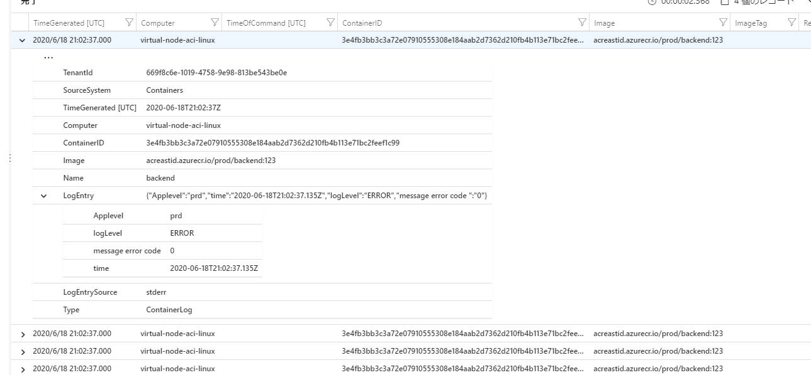
＜例＞
処理キューID | 素材種類 | 仮見出し | 依頼者 | 依頼時間 | 処理開始時間 | 処理終了時間 | 公開予定時間 | 処理状況 | エラーメッセージ
2020061800020 | 編成配信処理 | 主要編成 | 成澤祐 | 2020-06-18 16:02:00 | 2020-06-18 16:02:30 |  | 2020-06-18 16:02:00 | 処理受付
2020061800019 | 素材配信依頼 | 速：都内コロナ患者４１人 | 成澤祐 | 2020-06-18 16:00:00 | 2020-06-18 16:01:00 |  | ｛YOL: 2020/06/18 16:00:00, 外販: 2020/06/18 16:30:00｝ | 配信データ作成中
2020061800018 | 素材配信依頼 | 速：都知事選告示 | 成澤祐 | 2020-06-18 15:50:00 | 2020-06-18 15:50:02 | 2020-06-18 15:50:30 | ｛YOL: 2020/06/18 16:00:00｝ | 処理完了
2020061800017 | 素材配信依頼 | 速：都知事選告示 | 成澤祐 | 2020-06-18 15:50:00 | 2020-06-18 15:50:02 | 2020-06-18 15:50:30 | ｛YOL: 2020/06/18 16:00:00｝ | 処理完了

こんな感じで展開して見られるとうれしい・・（配信元XMLをそのまま見られる形でもよいかも）

